商品信息
COCO Living Space｜强力磁吸门后挂钩免打孔
来源：COCO_Living_Space_Shopee全量审计_持续更新.xlsx｜工作表：高销量商品｜Excel第8行｜商品ID：20663875223

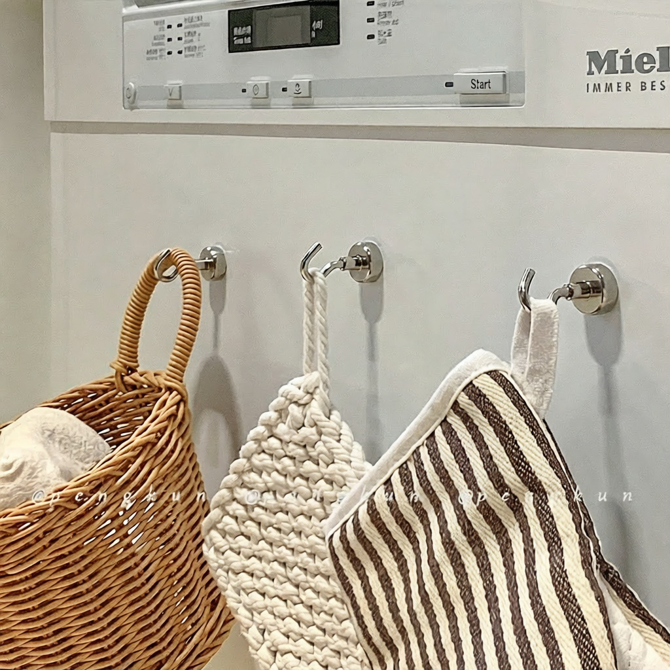
字段 | 内容 | 商品主图
序号 | 3
商品主图 | 见右侧嵌入主图
商品ID | 20663875223
商品中文名称
商品标题 | Strong magnetic door hook, magnetic door-back hook, magnetic hook, heavy-duty hook, no-drill magnetic strong hook
Shopee链接 | https://shopee.com.my/Strong-magnetic-door-hook-magnetic-door-back-hook-magnetic-hook-heavy-duty-hook-no-drill-magnetic-strong-hook-i.115498741.20663875223
近月销量显示 | 38 Sold/Month
近月销量下限 | 38
列表价格显示 | RM2.90
列表最低价(MYR) | 2.90
列表评分 | 4.9
累计总销量显示 | 10k+ Sold
累计总销量下限 | 10,000
是否精确 | FALSE
详情价格显示 | RM2.90
详情价(MYR) | 2.90
详情评分 | 4.9
评论覆盖 | 51
好评主题 | 51
差评/风险主题 | 51
图片来源URL | https://down-my.img.susercontent.com/file/sg-11134324-823pn-mp5brc9w29ds63
1688链接 | https://detail.1688.com/offer/959484363834.html?share_token=W30t7kC5lqXVBaGgOikFE5ROJ1DQCN76QZ9s0+XbG4muJZfxzWl9Dg%3D%3D&__share_id=56a0710e-6a26-49fd-b373-5a3327e567eb&rpg-cnt=share.offerDetail&offerId=959484363834&__zhi_token=4ZecOa164hLay&spm=a262eq.8992535%2F20260802.5103953.0&forcePC=1785662747235
颜色/规格 | 银/黑/白
长宽高
重量(g)
单个成本
单个运费
国内段总价
国际头程
总成本估算
利润估算
预计毛利率估算
3个成本
3个运费
国内段总价2
国际头程2
总成本估算2
利润估算2
预计毛利率估算2
5个成本
5个运费
国内段总价3
国际头程3
总成本估算3
利润估算3
预计毛利率估算3
8个成本
8个运费
国内段总价4
国际头程4
总成本估算4
利润估算4
预计毛利率估算4

